상품제안서
소량 컬러인쇄 종이쇼핑백 화이트 2호~3호 | 상품코드: S43911

 |  |  |  |  |  |  | 02-713-8555 | www.synergygift.co.kr
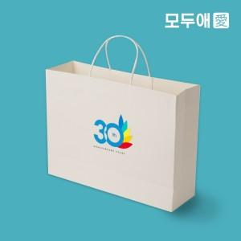

【상세/제작정보】

【인쇄/포장옵션】 | 풀칼라 / 포장불가능

【공급단가】 | 수량 | 100~ | 300~ | 500~ | 1,000~ | 3,000~
*VAT별도 | 2호 | 2,560원 | 2,410원 | 2,330원 | 2,220원 | 2,140원
 | 3호 | 2,700원 | 2,540원 | 2,460원 | 2,340원 | 2,260원

【상품 URL】 | https://www.synergygift.co.kr:443/src/goods_detail.php?gdno=43911

